Titel
 |  | Ökonomie
 |  | Spezialpublikationen I Oktober 2020
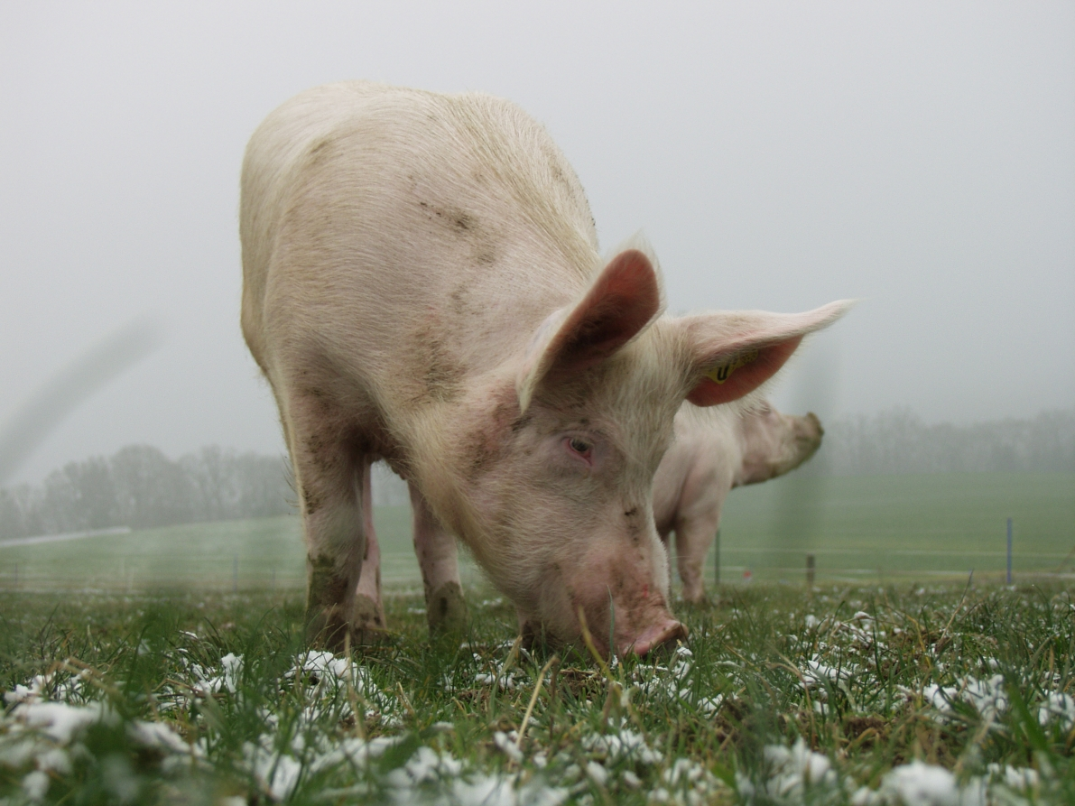

 |  | Zentrale Auswertung von Buchhaltungsdaten
 |  | Landwirtschaftliche

 |  | Einkommensstatistik 2019

 |  | Stichprobe Einkommenssituation

 |  | Autoren:
 |  | Daniel Hoop, Petra Schiltknecht, Dunja Dux,
 |  | Pierrick Jan, Swetlana Renner, Dierk Schmid

 |  | Inhaltsverzeichnis
 |  | Die Links funktionieren nur in Excel, nicht im PDF.
 |  | Zudem muss die Excel-Datei lokal auf dem Computer gespeichert werden.
Einstieg | Einstieg | 1 | Einstieg
Eckdaten_Stichprobe | Eckdaten Stichprobe | 2 | Eckdaten Stichprobe
Inhalt | Übersicht Datentabelle | 3 | Übersicht Datentabelle
Info | Information zur Verwendung der Datentabelle | 4 | Information zur Verwendung der Datentabelle
Abkürzungen | Abkürzungsverzeichnis | 5 | Abkürzungsverzeichnis
Daten | Daten | 6 | Daten
Lohn_Zins | Vergleichslohn und Zins | 7 | Vergleichslohn und Zins
Glossar | Glossar | 8 | Glossar
Harmonisierung | Harmonisierung | 9 | Harmonisierung
Impressum | Literaturangaben und Impressum | 10 | Literaturangaben und Impressum
 |  |  | 2020-10-04_Einkommensstatistik_B2019__de__excel.xlsx

Info
Hinweis auf ausführliche Zeilenbeschriftungen

Die Zeilenbeschriftungen sind teilweise stark abgekürzt, damit der Grundlagenbericht bei Bedarf auch platzsparend gedruckt werden kann.
Wenn Sie ausführliche Zeilenbeschriftungen wünschen, nutzen Sie dafür bitte die "+" Zeichen am oberen Rand, ganz links in der Ecke und
klappen Sie die Spalten, die Sie nicht benötigen, zu.
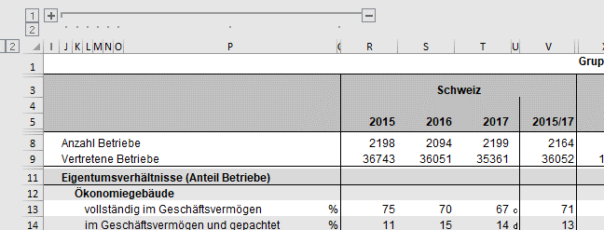

Vorgehen zum Reduzieren der Anzahl Zeilen zwecks besserer Übersichtlichkeit

Zusammenklappen der Zeilen
Schritt 1: Klick auf Zahl 1 am linken Seitenrand. | Fertig.
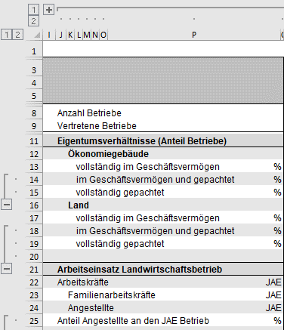
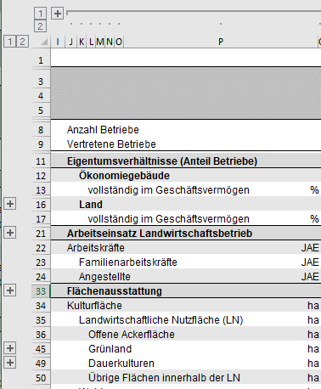

Aufklappen der Zeilen
Schritt 1: Klick auf Zahl 2 am linken Seitenrand. | Fertig.

